фигурки
ООО "Время шоколада" |  |  |  |  |  |  |  | Оптовый заказ
 |  |  |  |  | Договор №: |  |  | 0
Удмуртская республика, г. Ижевск |  |  | info@choco-time.ru |  | Счет №: |  |  | 0
ул. Карла Маркса, д. 440, 426011 |  |  | choco-time.ru/opt |  | Дата выставления счета: |  |  | [Дата]
Тел.: +7 (3412) 670-170 |  |  | Моб: +7 (922) 307-77-27 |  | Дата выполнения: |  |  | [Дата]

№ П/П | ФОТО |  | КАТЕГОРИЯ | ВЕС | от 10 000р | от 30 000р | от 100 000р | СУММА
 |  |  |  |  | (120р/шт) | (110/шт) | (100р/шт)
1 |  | 23 февраля (1) | мужчинам | 85 ± 5 гр |  |  |  | 0 ₽
2 |  | 23 февраля (2) | мужчинам | 85 ± 5 гр |  |  |  | 0 ₽
3 |  | 23 февраля (3) | мужчинам | 85 ± 5 гр |  |  |  | 0 ₽
4 |  | Звезда | мужчинам | 85 ± 5 гр |  |  |  | 0 ₽
5 |  | Защитнику отечества | мужчинам | 85 ± 5 гр |  |  |  | 0 ₽
6 |  | Пряжка (1) | мужчинам | 85 ± 5 гр |  |  |  | 0 ₽
7 |  | Пряжка (2) | мужчинам | 85 ± 5 гр |  |  |  | 0 ₽
8 | 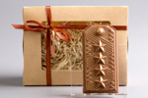 | Погон | мужчинам | 85 ± 5 гр |  |  |  | 0 ₽
9 | 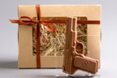 | Пистолет | мужчинам | 85 ± 5 гр |  |  |  | 0 ₽
10 | 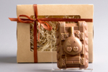 | Танк | мужчинам | 85 ± 5 гр |  |  |  | 0 ₽
11 | 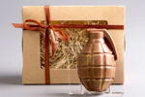 | Граната | мужчинам | 85 ± 5 гр |  |  |  | 0 ₽
12 | 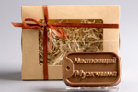 | Настоящий мужчина | мужчинам | 85 ± 5 гр |  |  |  | 0 ₽
13 |  | Смокинг | мужчинам | 85 ± 5 гр |  |  |  | 0 ₽
14 | 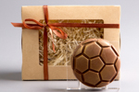 | Мяч | мужчинам | 85 ± 5 гр |  |  |  | 0 ₽
15 |  | Колесо | мужчинам | 85 ± 5 гр |  |  |  | 0 ₽
16 | 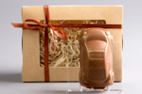 | Машинка | мужчинам | 85 ± 5 гр |  |  |  | 0 ₽
17 | 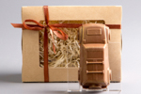 | Джип | мужчинам | 85 ± 5 гр |  |  |  | 0 ₽
18 | 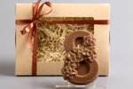 | 8 Марта (1) Нарциссы | женщинам | 85 ± 5 гр |  |  |  | 0 ₽
19 | 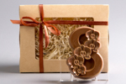 | 8 Марта (2) Орхидеи | женщинам | 85 ± 5 гр |  |  |  | 0 ₽
20 | 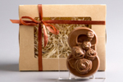 | 8 Марта (3) Розы | женщинам | 85 ± 5 гр |  |  |  | 0 ₽
21 | 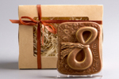 | 8 Марта (4) Весна | женщинам | 85 ± 5 гр |  |  |  | 0 ₽
22 |  | 8 Марта (5) | женщинам | 85 ± 5 гр |  |  |  | 0 ₽
23 |  | 8 Марта (6) | женщинам | 85 ± 5 гр |  |  |  | 0 ₽
24 | 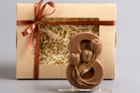 | 8 Марта (7) Три тюльпана | женщинам | 85 ± 5 гр |  |  |  | 0 ₽
25 | 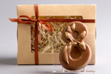 | 8 Марта (8) Тюльпаны | женщинам | 85 ± 5 гр |  |  |  | 0 ₽
26 | 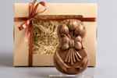 | 8 Марта (9) Тюльпаны 2 | женщинам | 85 ± 5 гр |  |  |  | 0 ₽
27 | 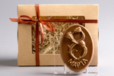 | 8 Марта (10) | женщинам | 85 ± 5 гр |  |  |  | 0 ₽
28 |  | 8 Марта (11) | женщинам | 85 ± 5 гр |  |  |  | 0 ₽
29 |  | Роза (1) | женщинам | 85 ± 5 гр |  |  |  | 0 ₽
30 | 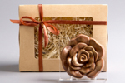 | Роза (2) | женщинам | 85 ± 5 гр |  |  |  | 0 ₽
31 | 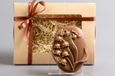 | Ландыши | женщинам | 85 ± 5 гр |  |  |  | 0 ₽
32 |  | Цветок | женщинам | 85 ± 5 гр |  |  |  | 0 ₽
33 | 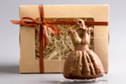 | Платье | женщинам | 85 ± 5 гр |  |  |  | 0 ₽
34 | 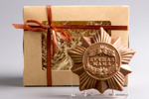 | Лучшая Мама | маме | 85 ± 5 гр |  |  |  | 0 ₽
35 | 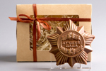 | Лучший Папа | папе | 85 ± 5 гр |  |  |  | 0 ₽
36 |  | Love Me | любовь | 85 ± 5 гр |  |  |  | 0 ₽
37 |  | Kiss You | любовь | 85 ± 5 гр |  |  |  | 0 ₽
38 |  | Сердце с бабочками | любовь | 85 ± 5 гр |  |  |  | 0 ₽
39 | 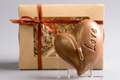 | Сердце с молнией | любовь | 85 ± 5 гр |  |  |  | 0 ₽
40 | 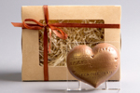 | Сердце с надписями | любовь | 85 ± 5 гр |  |  |  | 0 ₽
41 |  | Сердце с купидоном (1) | любовь | 85 ± 5 гр |  |  |  | 0 ₽
42 |  | Сердце с купидоном (2) | любовь | 85 ± 5 гр |  |  |  | 0 ₽
43 | 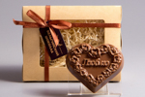 | Сердце Любовь | любовь | 85 ± 5 гр |  |  |  | 0 ₽
44 | 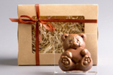 | Мишка с сердцем | любовь | 85 ± 5 гр |  |  |  | 0 ₽
45 |  | Мишка | любовь | 85 ± 5 гр |  |  |  | 0 ₽
46 | 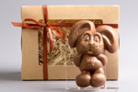 | Зайчик | любовь | 85 ± 5 гр |  |  |  | 0 ₽
47 | 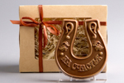 | Подкова | разное | 85 ± 5 гр |  |  |  | 0 ₽
48 | 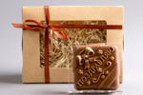 | Поздравляю | разное | 85 ± 5 гр |  |  |  | 0 ₽
49 | 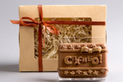 | Спасибо | разное | 85 ± 5 гр |  |  |  | 0 ₽
50 | 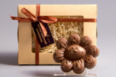 | Спасибо цветочек | разное | 85 ± 5 гр |  |  |  | 0 ₽
51 |  | С днём рождения | разное | 85 ± 5 гр |  |  |  | 0 ₽
52 | 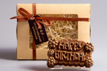 | Happy Birthday | разное | 85 ± 5 гр |  |  |  | 0 ₽
53 | 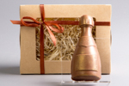 | Шампанское | разное | 85 ± 5 гр |  |  |  | 0 ₽
54 | 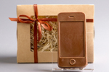 | Айфон | разное | 85 ± 5 гр |  |  |  | 0 ₽
55 |  | Кошелёк | разное | 85 ± 5 гр |  |  |  | 0 ₽
56 |  | Мешочек с долларами | разное | 85 ± 5 гр |  |  |  | 0 ₽
57 |  | Мешочек с евро | разное | 85 ± 5 гр |  |  |  | 0 ₽
58 | 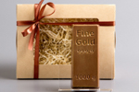 | Слиток золота | разное | 85 ± 5 гр |  |  |  | 0 ₽
59 |  | Boss | разное | 85 ± 5 гр |  |  |  | 0 ₽
60 | 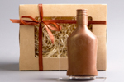 | Коньяк | разное | 85 ± 5 гр |  |  |  | 0 ₽
61 | 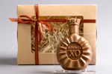 | Коньяк XO | разное | 85 ± 5 гр |  |  |  | 0 ₽
62 | 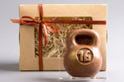 | Гиря | разное | 85 ± 5 гр |  |  |  | 0 ₽
63 | 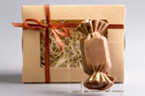 | Конфета | разное | 85 ± 5 гр |  |  |  | 0 ₽
64 | 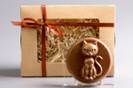 | Кошка | разное | 85 ± 5 гр |  |  |  | 0 ₽
65 | 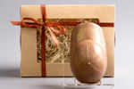 | Кепка | разное | 85 ± 5 гр |  |  |  | 0 ₽
66 | 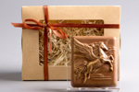 | Пегас | разное | 85 ± 5 гр |  |  |  | 0 ₽
67 |  | Смайлик | разное | 85 ± 5 гр |  |  |  | 0 ₽
68 | 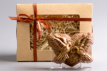 | Голуби | разное | 85 ± 5 гр |  |  |  | 0 ₽
69 | 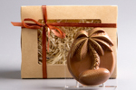 | Пальма | разное | 85 ± 5 гр |  |  |  | 0 ₽
70 | 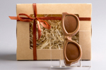 | Очки | разное | 85 ± 5 гр |  |  |  | 0 ₽
71 | 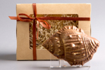 | Ракушка | разное | 85 ± 5 гр |  |  |  | 0 ₽
72 |  | Дельфин | разное | 85 ± 5 гр |  |  |  | 0 ₽
73 |  | Слон (1) | разное | 85 ± 5 гр |  |  |  | 0 ₽
74 |  | Слон (2) | разное | 85 ± 5 гр |  |  |  | 0 ₽
75 |  | Сова | разное | 85 ± 5 гр |  |  |  | 0 ₽
76 | 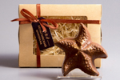 | Морская звезда | разное | 85 ± 5 гр |  |  |  | 0 ₽
77 |  | Бабочка | разное | 85 ± 5 гр |  |  |  | 0 ₽
78 | 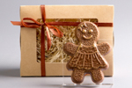 | Пряничная девочка | разное | 85 ± 5 гр |  |  |  | 0 ₽
79 | 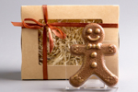 | Пряничный мальчик | разное | 85 ± 5 гр |  |  |  | 0 ₽
80 | 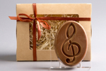 | Скрипичный ключ | разное | 85 ± 5 гр |  |  |  | 0 ₽
81 | 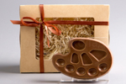 | Палитра | разное | 85 ± 5 гр |  |  |  | 0 ₽
82 |  | Мороженное (1) | разное | 85 ± 5 гр |  |  |  | 0 ₽
83 |  | Мороженное (2) | разное | 85 ± 5 гр |  |  |  | 0 ₽
84 |  | Карандаши | разное | 85 ± 5 гр |  |  |  | 0 ₽
85 |  | Портфель | разное | 85 ± 5 гр |  |  |  | 0 ₽
86 |  | Выпускник | разное | 85 ± 5 гр |  |  |  | 0 ₽
87 |  | Медицинский халат | разное | 85 ± 5 гр |  |  |  | 0 ₽
88 |  | Таблетки | разное | 85 ± 5 гр |  |  |  | 0 ₽
89 |  | Красовок | разное | 85 ± 5 гр |  |  |  | 0 ₽
90 |  | Рулетка | разное | 85 ± 5 гр |  |  |  | 0 ₽
91 |  | Электрогитара | разное | 85 ± 5 гр |  |  |  | 0 ₽
92 |  | Саксафон | разное | 85 ± 5 гр |  |  |  | 0 ₽
93 |  | Рыба | разное | 85 ± 5 гр |  |  |  | 0 ₽
94 |  | Русалка | разное | 85 ± 5 гр |  |  |  | 0 ₽
95 |  | Обезьянка с бананом | разное | 85 ± 5 гр |  |  |  | 0 ₽
96 |  | Обезьянка диско | разное | 85 ± 5 гр |  |  |  | 0 ₽
97 |  | Обезьянка мальчик | разное | 85 ± 5 гр |  |  |  | 0 ₽
98 |  | Обезьянка девочка | разное | 85 ± 5 гр |  |  |  | 0 ₽
 |  |  |  | Итого | 0 | 0 | 0 | 0.00 ₽

